36
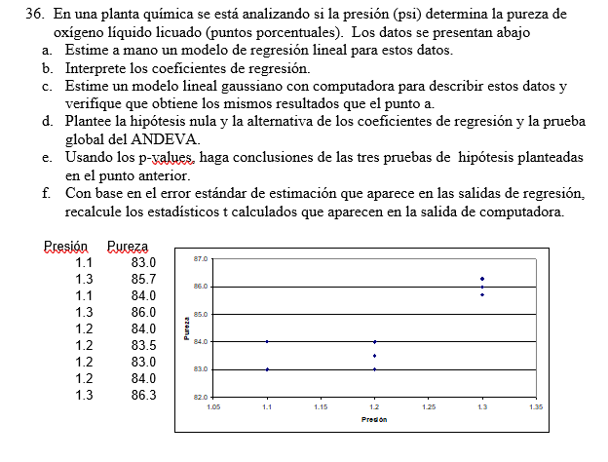
 | a) | 1.1 | 83 | intercepto | 68.011363636
 |  | 1.3 | 85.7 | pendiente | 13.522727273
 |  | 1.1 | 84
 |  | 1.3 | 86
 |  | 1.2 | 84
 |  | 1.2 | 83.5
 |  | 1.2 | 83
 |  | 1.2 | 84
 |  | 1.3 | 86.3

 | b)
 | b1:por cada aumento de un punto porcentual en la pureza aumenta en 13.52 psi la presion manteniendo cosntantes las demas variables
 | b0: el valor promedio de pureza es de 68.01 cuando la variable presion es cero.

 | c)
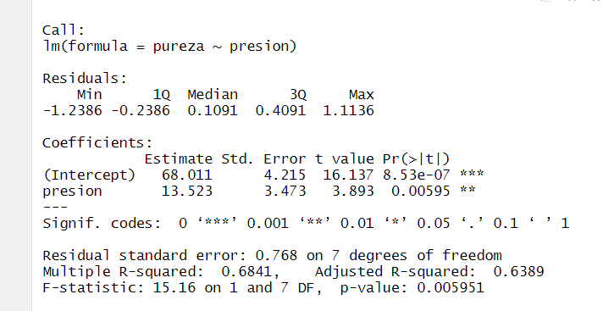

d) h0:beta0=beta1
h1:algun miui es diferente de <> 0

e)

b1 y b0 son buenos estimandores para el modelo de regresion

38
Unidad | vida (días) | humedad (%) | predicho | residuo | residuo^2
1 | 8 | 95 | 7.075 | 0.925 | 0.855625
2 | 7 | 90 | 7.693 | -0.693 | 0.48005102041 | pregunta 38
3 | 7 | 85 | 8.311 | -1.311 | 1.7179719388
4 | 8 | 80 | 8.929 | -0.929 | 0.86224489796
5 | 9 | 75 | 9.546 | -0.546 | 0.29858418367
6 | 10 | 70 | 10.164 | -0.164 | 0.026989795918
7 | 14 | 65 | 10.782 | 3.218 | 10.354604592
8 | 12 | 60 | 11.400 | 0.600 | 0.36
9 | 12 | 55 | 12.018 | -0.018 | 0.00031887755102
10 | 13 | 50 | 12.636 | 0.364 | 0.13270408163
11 | 14 | 45 | 13.254 | 0.746 | 0.55715561224
12 | 14 | 40 | 13.871 | 0.129 | 0.016530612245
13 | 11 | 35 | 14.489 | -3.489 | 12.175114796
14 | 16 | 30 | 15.107 | 0.893 | 0.79719387755
15 | 16 | 25 | 15.725 | 0.275 | 0.075625 |  | d)
 |  |  |  | 0.000 | 28.710714286 |  | B1: Por cada cambio de una unidad en la humedad la vida hutil de la herramienta disminuye 0,12 d[ias manteniendo las otras variables constantes
 |  |  |  |  | SCE |  | B0: | El valor promedio de la variable vida util es de 18,81 dias cuando la variable humedad es igual a cero
A)
intercepto | 18.814285714 | beta 0 |  |  | C)
pendiente | -0.12357142857 | beta1 |  |  | coeficiente de determinacion
 |  |  |  |  | 0.78826906869
vida_techo= 10,814-0,124*humedad |  |  |  |  | el modelo explica el 78% de la variabilidad de la vida util

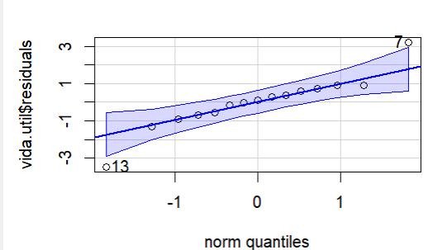
pendiente= | Cov(x,y) | -61.785714286 | -0.12357142857 |  |  |  |  |  | f) | si se puede suponer normalidad
 | Var(x) | 500 |  |  | e)
 |  |  |  |  | h0: beta1=0
 |  |  |  |  | h1: beta<> 0
intercepto= | ypromedio-pendiente*x promedio |  |  |  | alfa= | 0.5
 | 18.814285714 |  |  |  | t tabular=
B) |  |  |  |  | 2.1603686565
ERROE ESTANDAR DE LA ESTIMACION RAIZ(SCE/(n-2))=
 |  |  | 1.4861078304
 |  |  |  |  | error estandar de beta1=
 |  |  |  |  | 0.017762385954

 |  |  |  |  | tcalculado= (b1techo- beta1)/err.est beta1
 |  |  |  |  |  | -6.956916086

 |  |  |  |  | Zona de no rechazo
 |  |  |  | Z rech |  |  | Z rech
 |  |  |  | -2.16 |  | 2.16

 |  |  |  |  | p value=
 |  |  |  |  | 0.000010

39
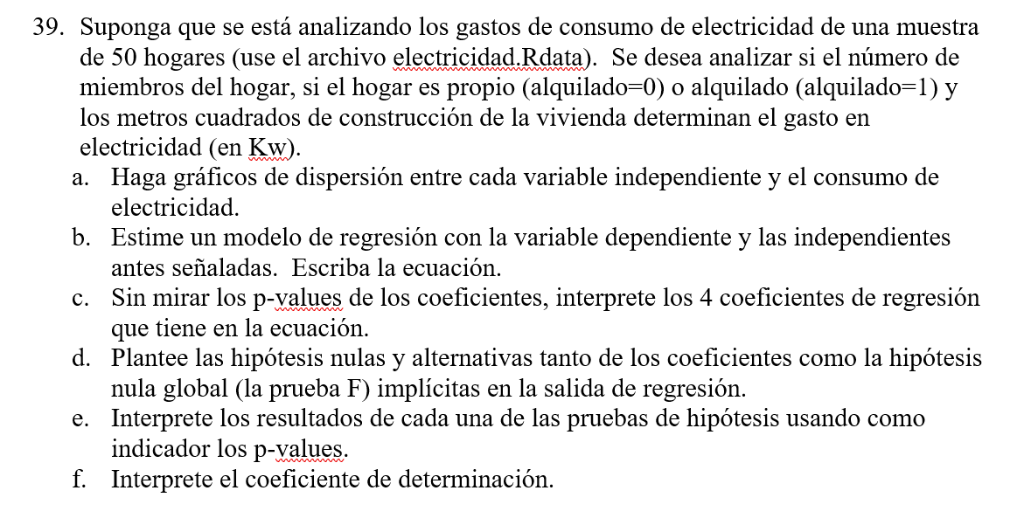
 |  | c)
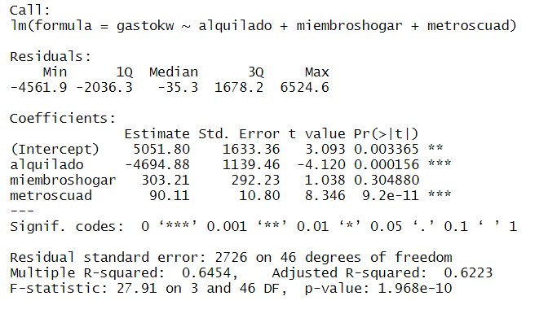

d)
H0:beta0=0 h1:beta0<>0
H0:beta1=0 h1:beta1<>0 | B0: El valor promedio de la variable gasto es de 5051 kw cuando las demas variables son iguales a cero
H0:beta2=0 h1:beta2<>0 | B1: El promedio del gasto en las viviendas alquiladas es de 4694 kw menos que en las viviendas no alquiladas manteniendo constantes las otras variables
H0:beta3=0 h1:beta3<>0 | B2: El promedio del gasto de las viviendas con miembros en el hogar es de 303,21 kg mas que las viviendas sin miebros en el hogar manteniendo constantes las otras variables
H0: Beta1=Beta2=Beta3=0; H1: Al menos un Betai<>0 | B3: El promedio del gasto de las viviendas por metros cuadrados es de 90,11 kw mas que las viviendas sin metros cuadrados manteniendo contantes las demas variables

e) |  |  | f)
se rechaza h0 que beta0=0 |  |  | el modelo de regresion explica el 64,54% de la variabilidad de la variable gasto de electricidad
se rechaza h0 que beta1=0
no se rechaza h0 que beta2=0
se rechaza h0 que beta3=0
en la prueba global rechazo h0: beta1=beta2=beta3=0

#los buenos predictores son los que se rechazan

43
